Suite de pruebas
SUITE DE PRUEBAS - WEB LIBRERÍA VIRTUAL |  |  |  |  |  |  |  |  | OK
No | Caso de prueba | Prioridad | Precondiciones | Datos de entrada | Pasos | Resultados Esperado | Resultado Obtenido | Estado prueba | FALLO
AREA FUNCIONAL: REGISTRO DE USUARIO
1 | Registrar un nuevo usuario llenando todos los campos exitosamente (Happy path) | alta | *Tener instalado un navegador *Tener conexión a internet | Nombre Apellidos Pais Provincia Distrito Codigo postal Telefono Direccion Correo electronico Contraseña | 1. Abrir la pagina https://libreriavirtual.uned.ac.cr/LibreriaVirtual/SitioLibreriaVirtual/PagePrincipal.aspx 2. Clic en la opcion "Registrarse" en el boton superior derecho. 3. Ingresar los datos de entrada 4. Clic en el boton registrar | El usuario es registrado exitosamente |  | OK
2 | Registrar un nuevo usuario con los datos requeridos en blanco | alta | *Tener instalado un navegador *Tener conexión a internet | Ninguno | 1. Abrir la pagina 2. Clic en la opcion "Registrarse" en el boton superior derecho. 3. Ingresar los datos de entrada 4. Clic en el boton registrarse | La pantalla debe mostrar una validacion de los campos requeridos e indicarlo al usuario con un mensaje | 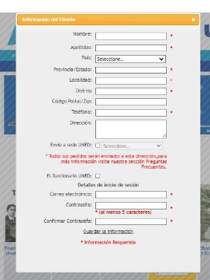 | OK
3 | Registrar un nuevo usuario con un password de 4 caracteres | alta | *Tener instalado un navegador *Tener conexión a internet | Nombre Apellidos Pais Provincia Distrito Codigo postal Telefono Direccion Correo electronico Contraseña | 1. Abrir la pagina 2. Clic en la opcion "Registrarse" en el boton superior derecho. 3. Ingresar los datos de entrada 4. Clic en el boton | La pagina muestra un error de contraseña incorrecta e indica las condiciones minimas que la contraseña debe cumplir. | 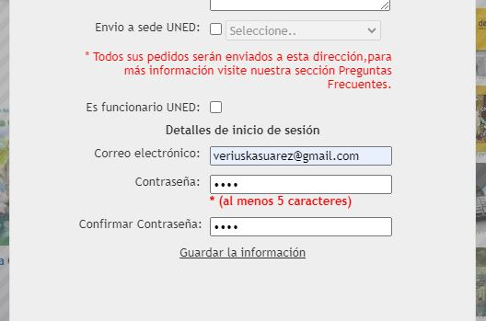 | OK

4 | Registrar un usuario ya existente | alta | *Tener instalado un navegador *Tener conexión a internet | Nombre Apellidos Pais Provincia Distrito Codigo postal Telefono Direccion Correo electronico Contraseña | 1. Abrir la pagina 2. Clic en la opcion "Registrarse" en el boton superior derecho. 3. Ingresar los datos de entrada 4. Clic en el boton | La pantalla muestra un mensaje donde indica que el email ya se encuentra registrado. |  | OK
5 | Registrar un nuevo usuario con un password de 10 caracteres + 1 caracter especial (todo en minuscula) | alta | *Tener instalado un navegador *Tener conexión a internet | Nombre Apellidos Pais Provincia Distrito Codigo postal Telefono Direccion Correo electronico Contraseña | 1. Abrir la pagina 2. Clic en la opcion "Registrarse" en el boton superior derecho. 3. Ingresar los datos de entrada 4. Clic en el boton | El usuario es registrado exitosamente | 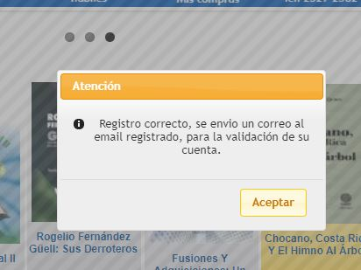 | OK

AREA FUNCIONAL : ACTUALIZAR PERFIL
1 | Actualizar el perfil de un usuario registardo. (Happy path) | alta | *Tener instalado un navegador *Tener conexión a internet | Iniciar sesion Correo electronico Contraseña | 1. Abrir la pagina 2.Ingresar correo electrinico y contraseña exitosamente 3. Clic en la opcion mi cuenta en la parte superior derecha. 4. Cambiar el nombre y apellido como tambien la direccion. 4. Clic en el boton guardar | El perfil es actualizado exitosamente | 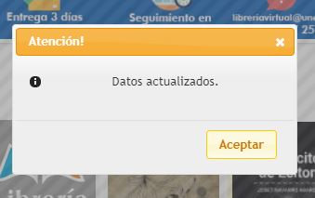 | OK
AREA FUNCIONAL: CARRITO DE COMPRAS
1 | Asegurarse de que el libro seleccionado esté en el carrito. Verificar que la cantidad de elementos en el carrito sea 1. Confirmar que el precio total en el carrito sea correcto. | alta | *Tener instalado un navegador *Tener conexión a internet | Iniciar sesion Correo electronico Contraseña | 1.Ingresar a la librería virtual. 2.Buscar un libro específico. 3.Seleccionar el libro deseado. 4.Verificar que la opción "Agregar al carrito" esté disponible. 5.Hacer clic en "Agregar al carrito". 6.Ir al carrito de compras. | Los datos en el carrito de compras son exitosos (Precio, cantidad, libro) |  | OK
2 | Confirmar que la cantidad del libro en el carrito se actualizó correctamente. Verificar que el precio total refleje la nueva cantidad. Verificar que la cantidad de elementos en el carrito sea 1. Confirmar que el precio total en el carrito sea correcto. | alta | *Tener instalado un navegador *Tener conexión a internet | Iniciar sesion Correo electronico Contraseña | 1.Agregar un libro al carrito. 2.Ir al carrito de compras. 3.Modificar la cantidad del libro seleccionado. 4.Guardar los cambios. | Los datos en el carrito de compras son exitosos (Precio, cantidad, libro) | 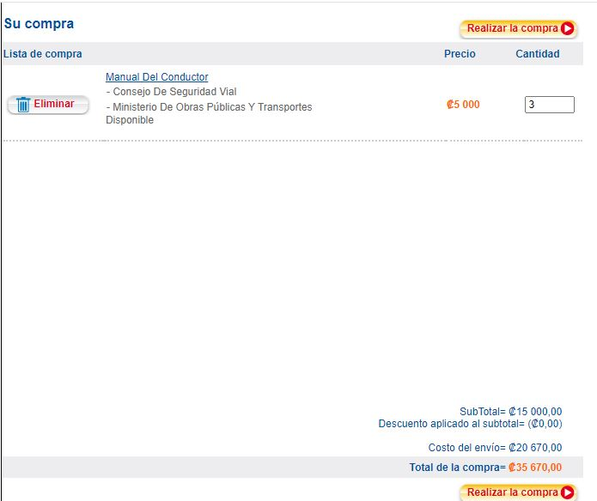 | OK
3 | Asegurarse de que el libro eliminado no esté en el carrito. Verificar que la cantidad de elementos en el carrito se actualizó correctamente. Confirmar que el precio total se ajustó de acuerdo con la eliminación del libro. | alta | *Tener instalado un navegador *Tener conexión a internet | Iniciar sesion Correo electronico Contraseña | 1.Agregar varios libros al carrito. 2.Ir al carrito de compras. Seleccionar un libro para eliminar. 3.Hacer clic en la opción "Eliminar". | Los datos en el carrito de compras son exitosos (Precio, cantidad, libro) | 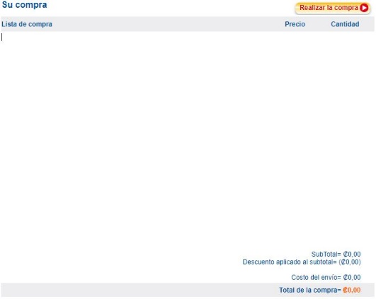 | OK

